Blad1
 |  |  | Paswoorden Hinowa

Dit is voor alle modellen door elkaar. Sommige instellingen zijn dus niet altijd aanwezig!
De paswoorden hieronder worden aanzien als "level 2"

Paswoord | Instelling | Omschrijving
1883 | RAMPS | ramp instellingen
 | CURRENTS | Stroom instellingen
 | FM. UPGRADE | firmware upgrade

7385 | WORK.HOURS | aanpassen van werk uren van de verbrandingsmotor of elektrische motor
 |  | bij lithium blijft engine op 0 staan

2857 | ACCELEROM | calibratie van de tilt sensor | afhankelijk van toestel welke tekst word weergegeven
 | INCLINATION | calibratie van de tilt sensor
 |  | Level 3 4658 om waardes uit te lezen
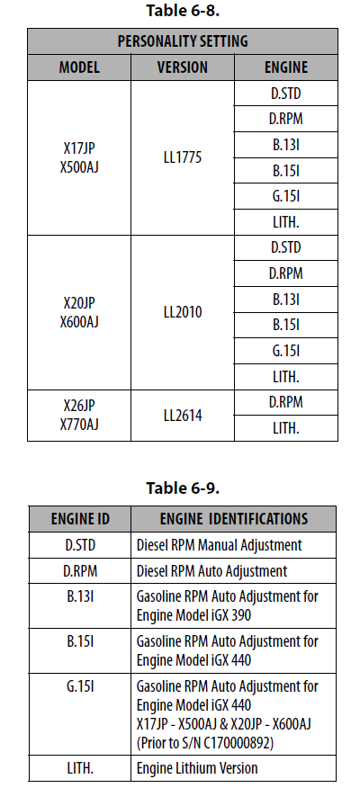
 | ROTATION | Rotation reset

3684 | VERSION | instellen van model en motor type, zie tabel -->
 |  | Level 3 7715 om waardes uit te lezen

4771 | PEDAL | voetpedaal on/off
 | SKYGUARD | Skyguard on/off
 | RC SPEED | Hoge snelheid buiten de kooi on/off (off wil zeggen hoge snelheid buiten de kooi)
 | RC MOV | op of afzetten van de vrijgeven rijden knop (knop nr 8)

8365 | BEEPER | Beeper on/off ofwel All/Fall/Warn
 |  | Level 3 3336 om alleen waardes uit te lezen

5216 | D SPEED | 2de versnelling on/off

3522 | EL.MOT | instellingen elektrische motor 2.2KW/1.2KW

6661 | LAMPS | Lampjes op outriggers on/flash
 | CHK INC | Tilt drive cut-out function. De rij functie beperken of uitgeschakelen
 |  | boven een bepaalde hellingshoek

6138 | LOAD SENS | Gewicht calibratie 1= 0KG / 2 = 200KG
 |  | Level 3 5726 om waardes uit te lezen
 |  | Bij nieuwere machines enkel lege kooi calibreren

1468 | TIME | Tijd instellingen | Naargelang serie nummer kan je datum en uur
 | DATE | Datum instellingen | instellen. Nieuwere alleen tijdzone.
8262 | TIME | Tijd zone instellingen

4538 | SERVICE | Service melding icoon on/off/reset

 |  | voor lithium machines
1138 | CHG SETUP | oplaad stroom instellingen standard (25 Amp)/1,2KW (18 Amp)
 | BMS | Test de verwarming of ventilator van het batterij pak
 | INV SETUP | rpm settings inverter, setting wordt genomen naargelang machine model instelling
 | BMS | BMS Set serie nummer, in geval van BMS vervanging

